オブジェクト
サンプルテスト

オブジェクトA
オブジェクトB

 | no | title | detail | memo
 | 1 | オブジェクトA | 青, 中央テキスト：”オブジェクトA” | -
 | 2 | 右矢印 | オブジェクトAからオブジェクトBへの矢印 | 細
 | 3 | オブジェクトB | 赤, 中央テキスト：”オブジェクトB” | -

end

画像あり
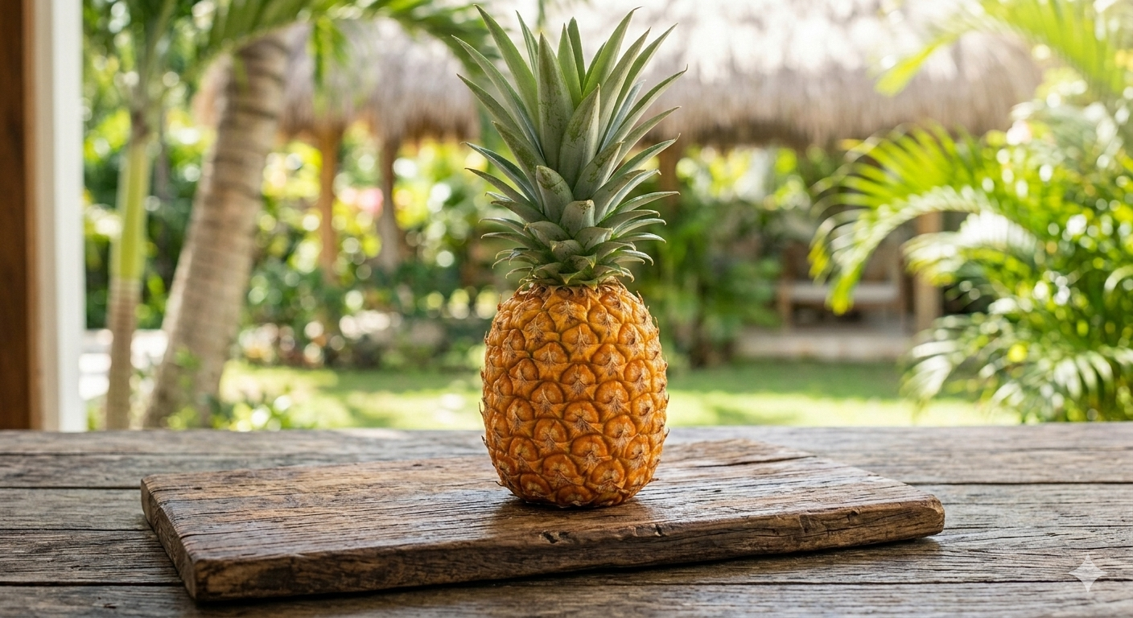
画像ゾーン
 | pine1
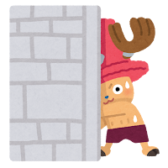

 |  |  |  | pine2

 | pine

 | a
 |  | b
 |  |  | c

